dataviz
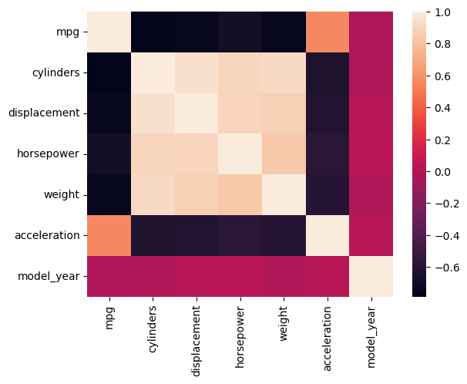
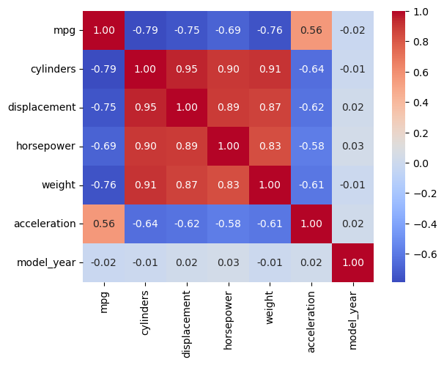
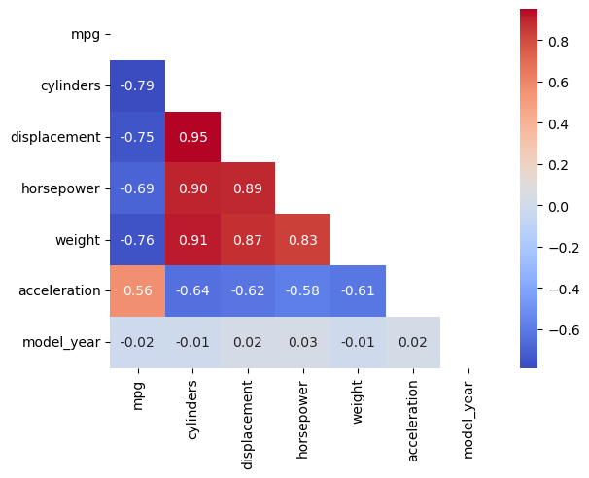
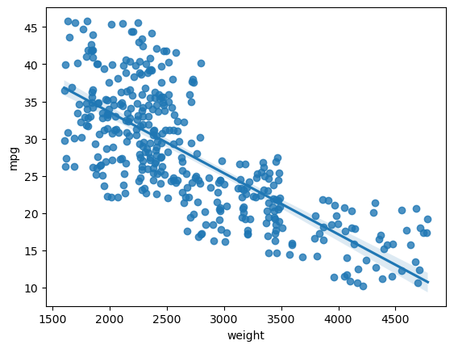
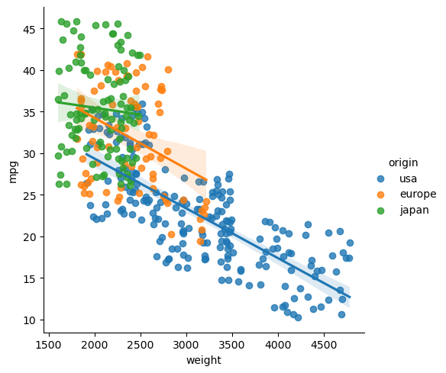
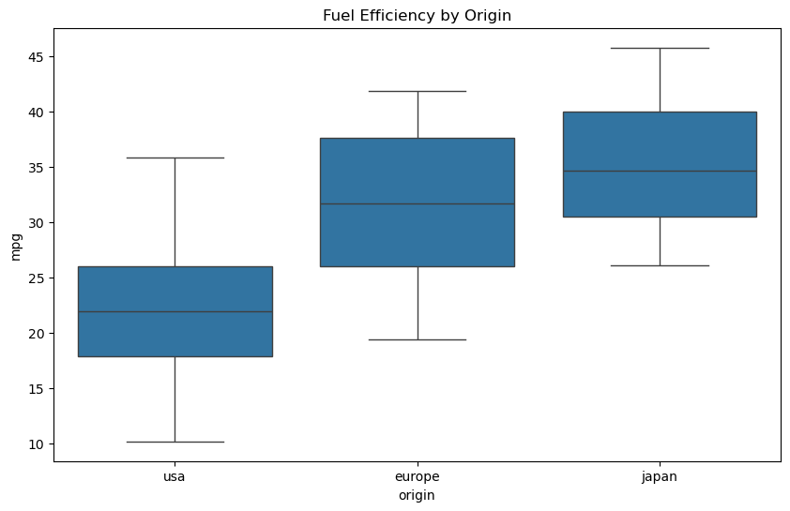
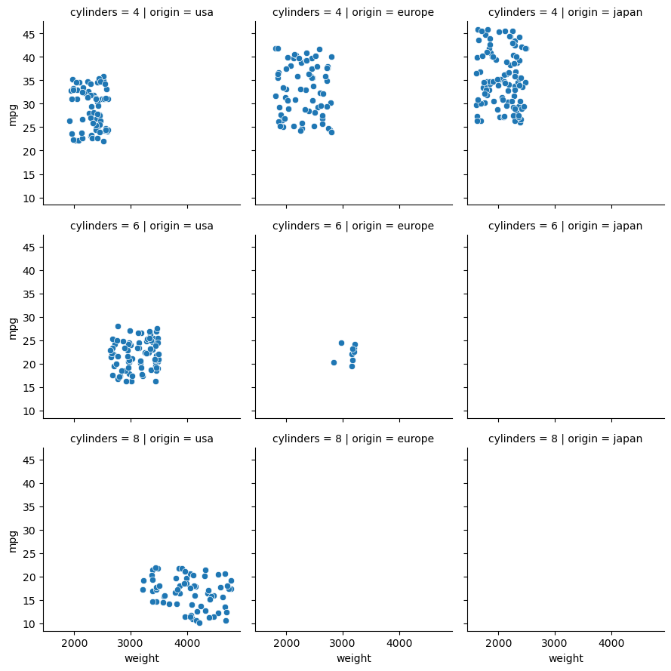
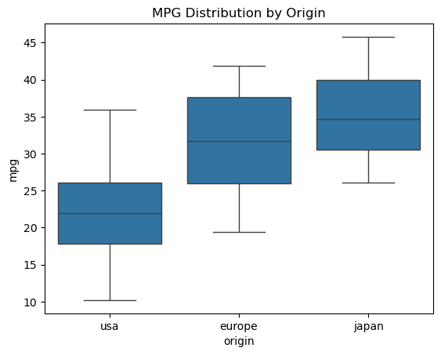
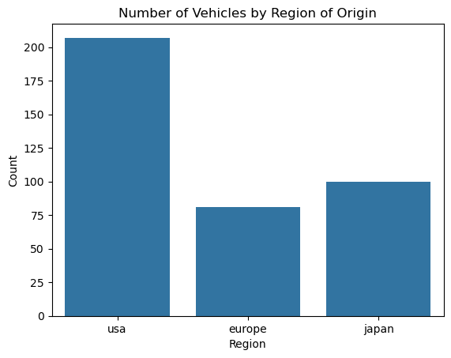

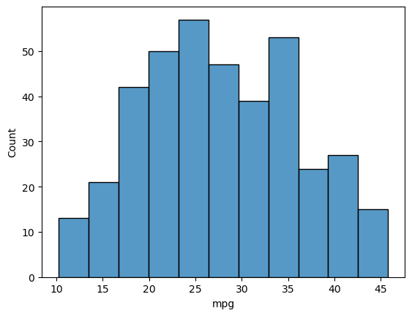

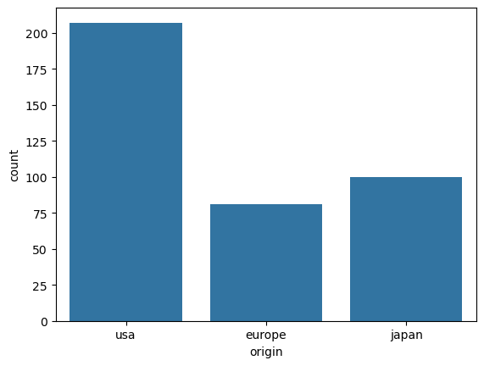

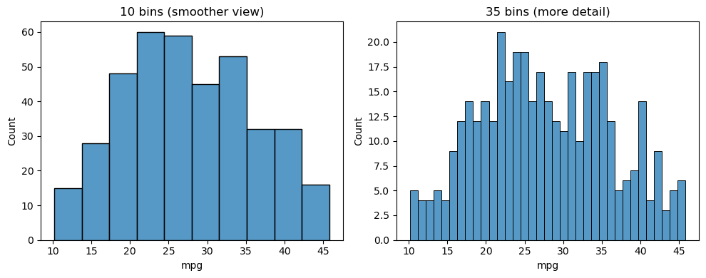

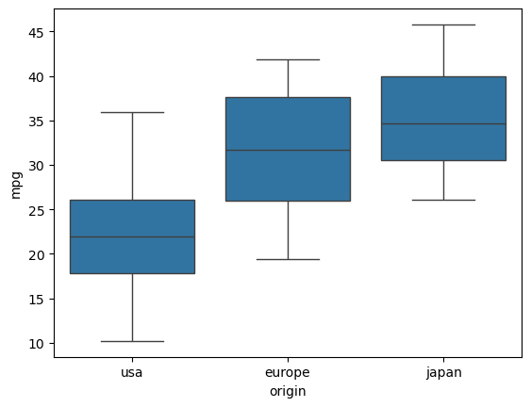

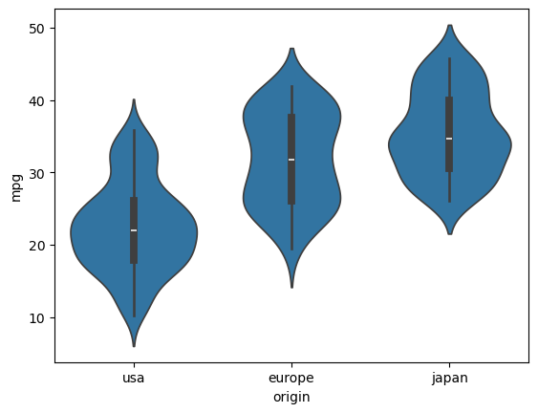

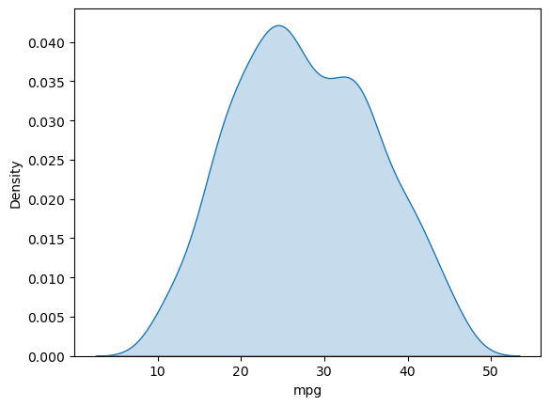

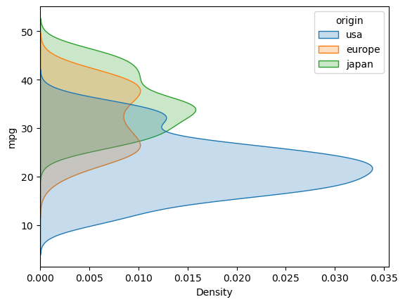

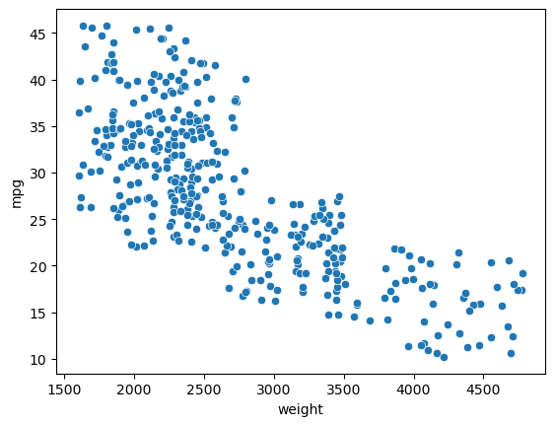

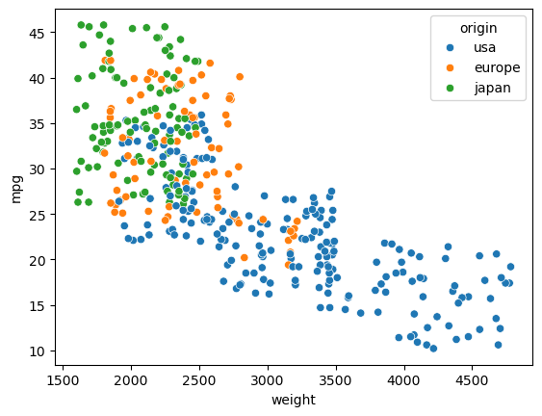

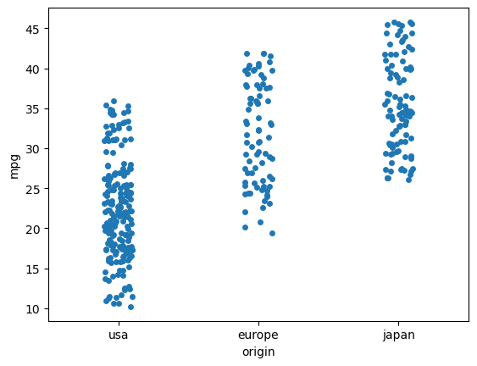

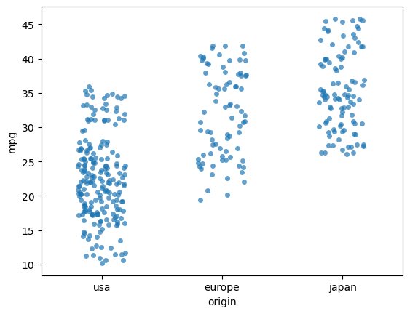

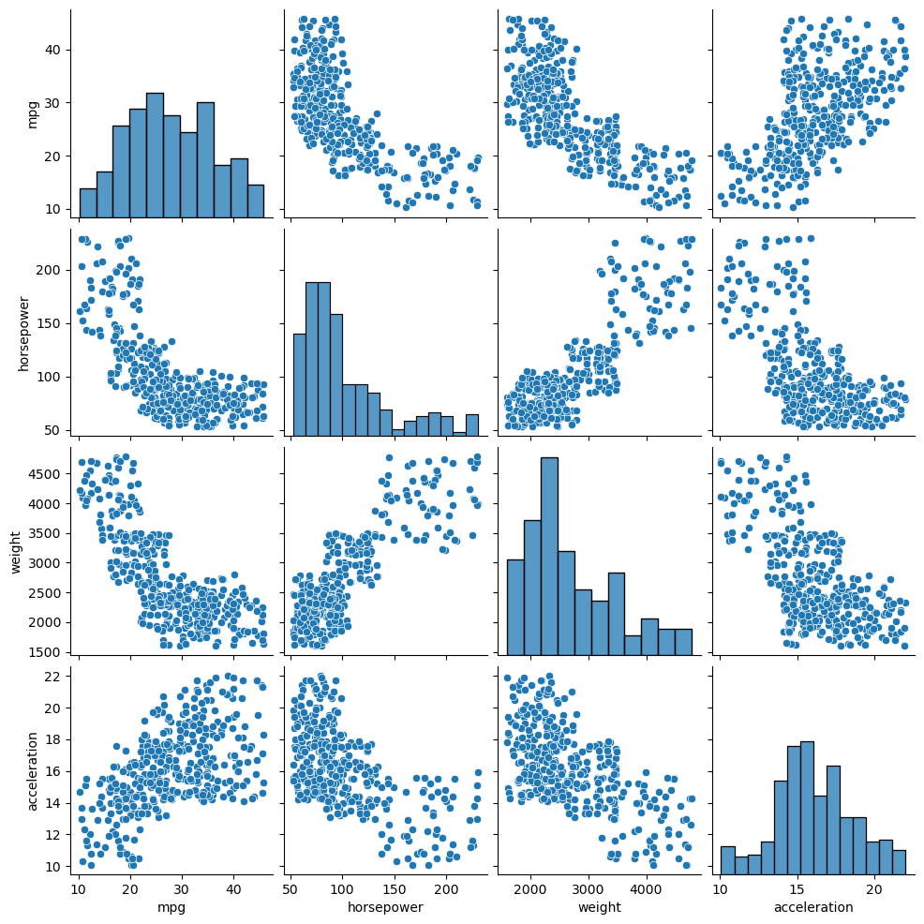

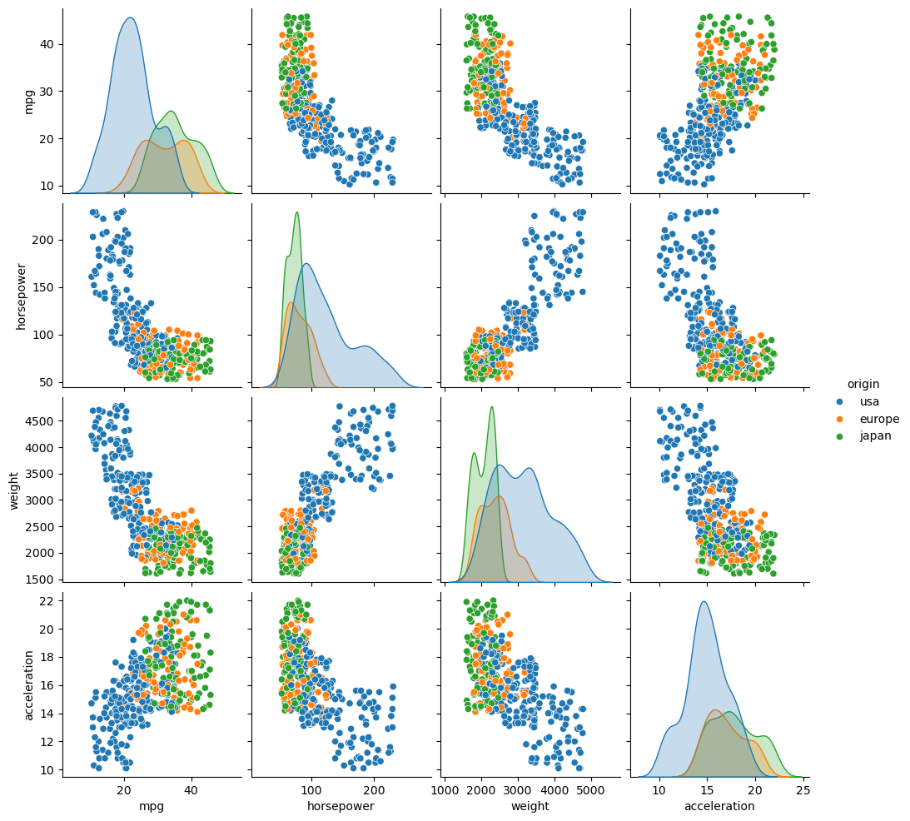

 | mpg | cylinders | displacement | horsepower | weight | acceleration | model_year
mpg | 1.000 | -0.786 | -0.748 | -0.691 | -0.755 | 0.559 | -0.019
cylinders | -0.786 | 1.000 | 0.951 | 0.901 | 0.913 | -0.644 | -0.009
displacement | -0.748 | 0.951 | 1.000 | 0.892 | 0.872 | -0.623 | 0.022
horsepower | -0.691 | 0.901 | 0.892 | 1.000 | 0.835 | -0.577 | 0.031
weight | -0.755 | 0.913 | 0.872 | 0.835 | 1.000 | -0.611 | -0.010
acceleration | 0.559 | -0.644 | -0.623 | -0.577 | -0.611 | 1.000 | 0.017
model_year | -0.019 | -0.009 | 0.022 | 0.031 | -0.010 | 0.017 | 1.000

